処理フロー
画面設計書 |  | 処理フロー |  | 担当者 | 日付
 |  |  | 作成 | 佐々木 | 2020-08-18
 |  |  | 更新 | HYN陳暁健 | 2021-05-25
【凡例】
他MS API
自領域
テーブル
他領域
テーブル
バッチ/画面
サービスAPI
 | 1．処理フロー

【社内フロント】
【販売基盤/受注サービス】
【他MS】
【データHUB】
【SAP】
【その他】

メニュー
BOM子マスタ

子部品明細 一括アップロード
子部品明細 一括アップロード
有償支給入力

画面レイアウト
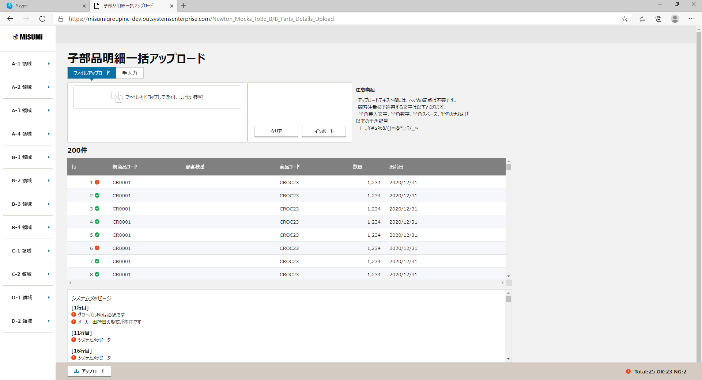
画面設計書 |  |  |  | 画面レイアウト |  | 担当者 | 日付
 |  |  |  |  | 作成 | 佐々木 | 2020-08-18
 |  |  |  |  | 更新 | HYN陳暁健 | 2021-05-25

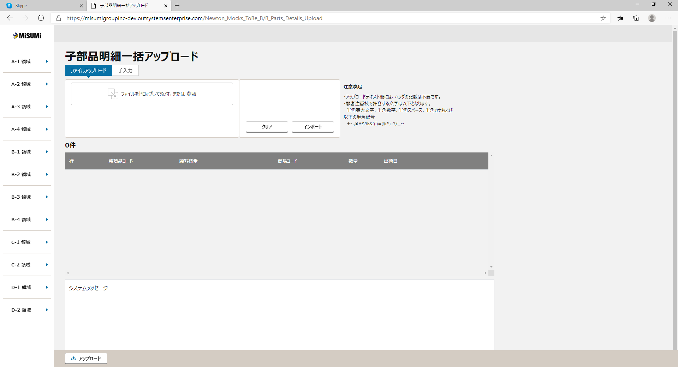
 | 1．画面レイアウト
 |  | ＜画面項目レイアウト＞
 |  | 画面イメージ

①
②
④
①

③
②
ファイルアップロード
⑥
⑤
親商品コード
⑥

⑦

④
⑧

⑦

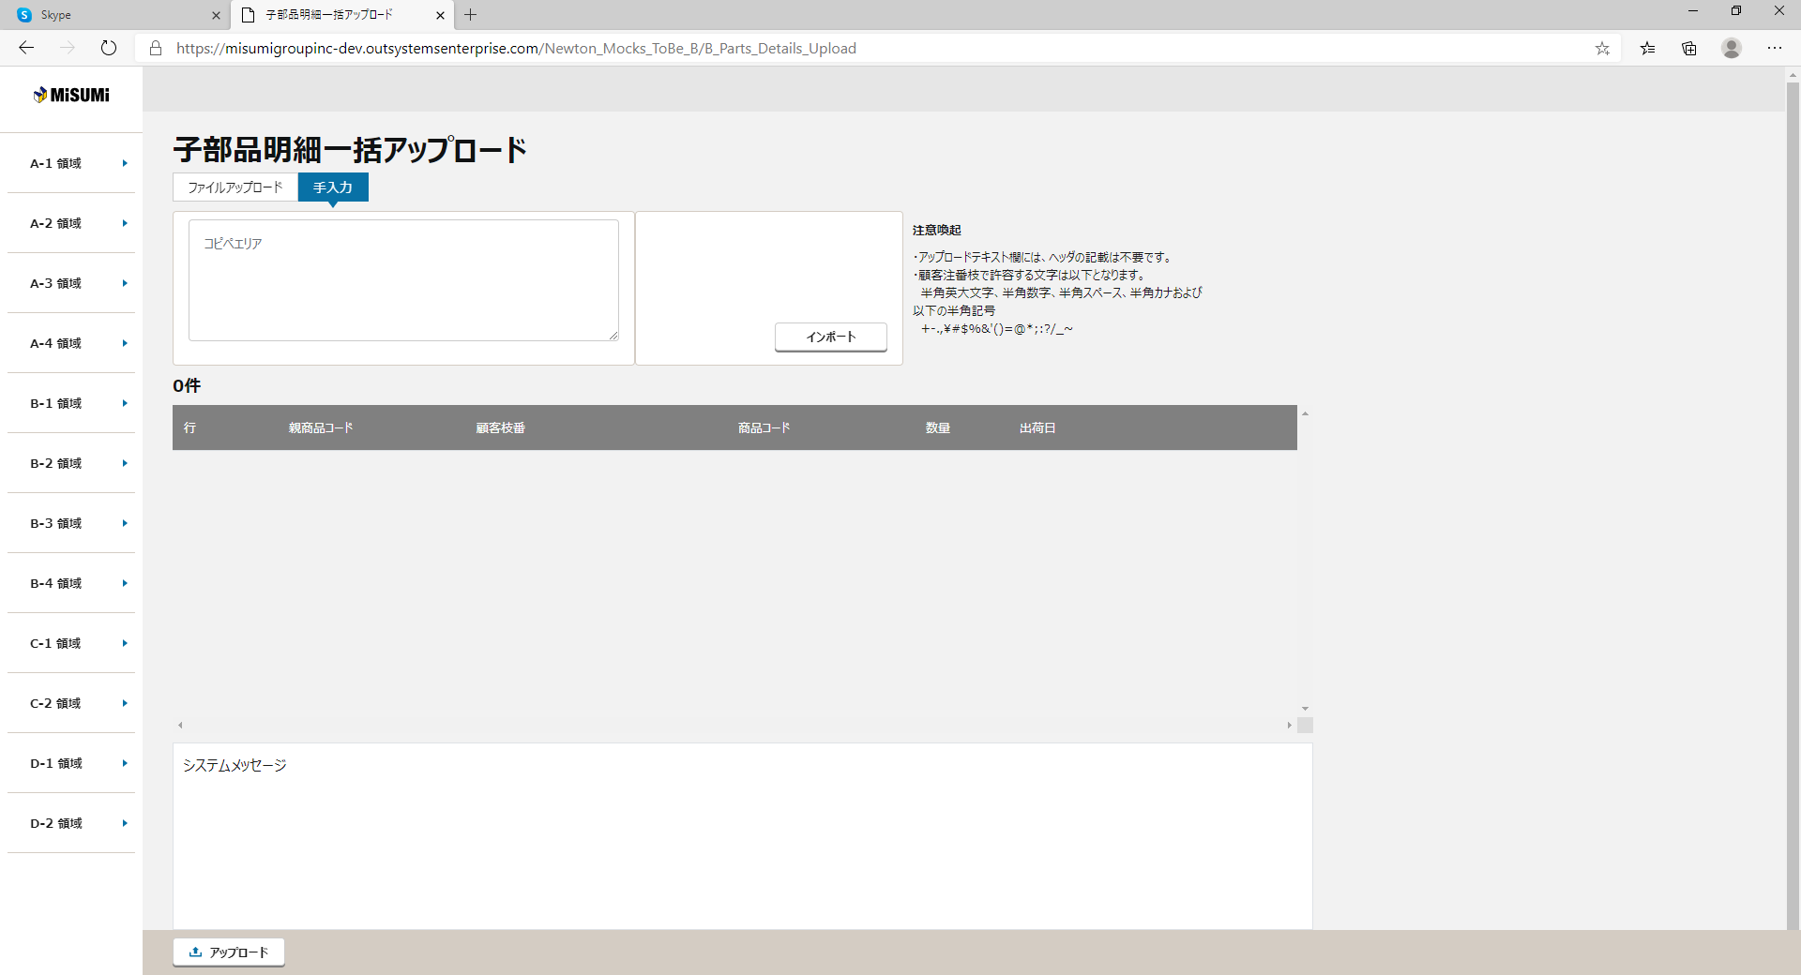

②
③
①
⑧
アップロード
③
④

⑤
〇
⑥
①
②
 |  |  | 領域番号（画面項目定義参照）
 |  |  | ヘッダ
 |  |  | ファイルアップロード
③
 |  |  | 手入力
④
 |  |  | 注意喚起
⑤
 |  |  | アップロード基本情報
⑥
 |  |  | アップロード明細一覧
⑦
 |  |  | エラーメッセージ
⑧
 |  |  | ページ下部
⑦

⑧

 |  | 画面動作 |  |  |  |  |  | 画面動作
 |  | ＜初期表示＞ |  |  |  |  |  | ＜初期表示＞

 |  |  |  |  |  |  |  | ＜インポートボタンを押下＞

画面項目定義
No | コンポーネント名 （論理名） | コンポーネント名 （物理名） | 領域番号 | 項目名 （論理名）（英） | 項目名 （論理名）（和） | 項目名 （物理名） | 種別 | 型 | 書式 | 表示制御 | 活性制御 | 翻訳有無 | 表示内容 |  | 入力時 必須 | 単項目バリデーションチェック |  |  |  |  |  |  |  |  |  |  |  |  |  |  |  | 備考 | e
 |  |  |  |  |  |  |  |  |  |  |  |  |  |  |  | 型 |  |  |  |  |  |  |  |  |  | 数値範囲 |  |  |  | 桁数 |  |  | e
 |  |  |  |  |  |  |  |  |  |  |  |  | 初期表示 | インポートボタン押下 |  | 必須 | ASCII | 半角 | 全角 | 英字 | 数字 | 英数字 | 日付 | 整数 | 実数 | 超 ＞ | 以上 ≧ | 以下 ≦ | 未満 ＜ | 最大 | 最小 |  | e
1 | ヘッダ |  | ① |  | 画面名 |  | ラベル | 文字列 |  |  |  |  | 固定値「子部品明細一括アップロード」 | 同左 |  | - | - | - | - | - | - | - | - | - | - | - | - | - | - | - | -
2 |  |  | ① |  | 現法 |  | ラベル | 文字列 |  |  |  |  | ログイン情報.現法 | 同左 |  | - | - | - | - | - | - | - | - | - | - | - | - | - | - | - | -
3 |  |  | ① |  | ログインユーザID |  | ラベル | 文字列 |  |  |  |  | ログイン情報.ユーザID | 同左 |  | - | - | - | - | - | - | - | - | - | - | - | - | - | - | - | -
【外部設計】
現法、ログインユーザID、ログインユーザ名、処理日時はペンディング中
4 |  |  | ① |  | ログインユーザ名 |  | ラベル | 文字列 |  |  |  |  | ログイン情報.ユーザ名 | 同左 |  | - | - | - | - | - | - | - | - | - | - | - | - | - | - | - | -
5 |  |  | ① |  | 処理日時 |  | ラベル | 文字列 | YYYY/MM/DD HH:MI:SS |  |  |  | システム日付時間 | 同左 |  | - | - | - | - | - | - | - | - | - | - | - | - | - | - | - | -
6 | ファイルアップロード ※手入力の場合は非表示 |  | ② |  | ファイルアップロード |  | タブ | - |  |  |  |  | 1：固定値「ファイルアップロード、選択する」 | 同左 |  | - | - | - | - | - | - | - | - | - | - | - | - | - | - | - | - |  | e
7 |  |  | ② |  | ファイルをドロップして添付、または 参照 |  | エリア | - |  |  |  |  | 初期は表示 | 選択したファイル表示 | △ | △ | - | - | - | - | - | - | - | - | - | - | - | - | - | - | - | ファイルアップロード時必須
8 |  |  | ② |  | クリア |  | ボタン | - |  |  |  |  | 固定値「クリア」 | 同左 |  | - | - | - | - | - | - | - | - | - | - | - | - | - | - | - | - | 添付された内容をクリア | e
9 | 手入力 ※ファイルアップロードの場合は非表示 |  | ③ |  | 手入力 |  | タブ | - |  |  |  |  | 2：固定値「手入力」 | 同左 |  | - | - | - | - | - | - | - | - | - | - | - | - | - | - | - | - |  | e
10 |  |  | ③ |  | アップロードテキスト |  | ラベル | - |  |  |  |  |  |  |  | - | - | - | - | - | - | - | - | - | - | - | - | - | - | - | - |  | e
11 |  |  | ③ |  | アップロードテキスト |  | テキスト | 文字列 |  |  |  |  |  |  | ○ | - | - | - | - | ○ | ○ | - | ○ | - | - | - | - | - | - | - | - |  | e
12 |  |  | ③ |  | 親商品コード |  | ラベル | 文字列 |  |  |  |  |  |  |  | - | - | - | - | - | - | - | - | - | - | - | - | - | - | - | - | アップロードテキスト欄ヘッダ | e
13 |  |  | ③ |  | 商品コード |  | ラベル | 文字列 |  |  |  |  |  |  |  | - | - | - | - | - | - | - | - | - | - | - | - | - | - | - | - | アップロードテキスト欄ヘッダ | e
14 |  |  | ③ |  | 数量 |  | ラベル | 文字列 |  |  |  |  |  |  |  | - | - | - | - | - | - | - | - | - | - | - | - | - | - | - | - | アップロードテキスト欄ヘッダ | e
15 |  |  | ③ |  | 出荷日 |  | ラベル | 文字列 |  |  |  |  |  |  |  | - | - | - | - | - | - | - | - | - | - | - | - | - | - | - | - | アップロードテキスト欄ヘッダ | e
16 |  |  | ③ |  | コピーエリア |  | テキストエリア | 文字列 |  |  |  |  | 初期は非表示 | コピーした文字を表示する | △ | △ | - | - | - | - | - | - | - | - | - | - | - | - | - | - | - | 手入力時必須 | e
17 | 共通 |  | ②③ |  | インポート |  | ボタン | - |  |  |  |  | 固定値「インポート」 | 同左 |  | - | - | - | - | - | - | - | - | - | - | - | - | - | - | - | - |  | e
18 | 注意喚起 |  | ④ |  | 注意喚起テキスト |  | ラベル | 文字列 |  |  |  |  | 固定値「注意喚起」 | 同左 |  | - | - | - | - | - | - | - | - | - | - | - | - | - | - | - | - | 下記メッセージを表示する。 「アップロードテキスト欄には、ヘッダの記載は不要です。」 | e
19 |  |  | ④ |  | 注意喚起テキスト |  | ラベル | 文字列 |  |  |  |  | 固定値： ・アップロードテキスト欄には、ヘッダの記載は不要です。 ・顧客注番枝で許容する文字は以下となります。 半角英大文字、半角数字、半角スペース、半角カナおよび 以下の半角記号 +-.,\#$%&'()=@*;:?/_~」 | 同左 |  | - | - | - | - | - | - | - | - | - | - | - | - | - | - | - | - | 下記メッセージを表示する。 「アップロードテキスト欄には、ヘッダの記載は不要です。」 | e
20 | アップロード基本情報 |  | ⑤ |  | アップロード件数 |  | ラベル | 数字 |  |  |  |  |  | レスポンスデータ.チェック処理総件数 |  | - | - | - | - | - | - | - | - | - | - | - | - | - | - | - | - |  | e
21 | アップロード明細一覧 |  | ⑥ |  | アップロード明細一覧 |  | ラベル | - |  |  |  |  |  |  |  | - | - | - | - | - | - | - | - | - | - | - | - | - | - | - | - |  | e
22 |  |  | ⑥ |  | 行番号 |  | ラベル | - |  |  |  |  | 固定値「行番号」 | 同左 |  | - | - | - | - | - | - | - | - | - | - | - | - | - | - | - | - |  | e
23 |  |  | ⑥ |  | 行番号 |  | テキスト | 数字 |  |  |  |  | ブランク | 1で自動発番 |  | - | - | - | - | - | - | - | - | - | - | - | - | - | - | - | - |  | e
24 |  |  | ⑥ |  | 顧客注番枝 |  | ラベル | - |  |  |  |  | 固定値「顧客注番枝」 | 同左 |  | - | - | - | - | - | - | - | - | - | - | - | - | - | - | - | - |  | e
25 |  |  | ⑥ |  | 顧客注番枝 |  | テキスト | 文字列 |  |  |  |  | ブランク | レスポンスデータ.各レコード.顧客注番枝 |  | - | - | - | ○ | - | ○ | - | - | - | - | - | - | - | - | 54 | 1 | ※共通バリデーション仕様参照 注番（子）のバリデーションチェック（日本の場合のみ） ※ただし、タブをコピペは不可 | e
26 |  |  | ⑥ |  | 親商品コード |  | ラベル | - |  |  |  |  | 固定値「親商品コード」 | 同左 |  | - | - | - | - | - | - | - | - | - | - | - | - | - | - | - | - |  | e
27 |  |  | ⑥ |  | 親商品コード |  | テキスト | 文字列 |  |  |  |  | ブランク | レスポンスデータ.各レコード..親商品コード | ○ | - | - | - | ○ | - | ○ | - | - | - | - | - | - | - | - | 74 | 1 |  | e
28 |  |  | ⑥ |  | 商品コード |  | ラベル | - |  |  |  |  | 固定値「商品コード」 | 同左 |  | - | - | - | - | - | - | - | - | - | - | - | - | - | - | - | - |  | e
29 |  |  | ⑥ |  | 商品コード |  | テキスト | 文字列 |  |  |  |  | ブランク | レスポンスデータ.各レコード..商品コード | ○ | - | - | - | ○ | - | ○ | - | - | - | - | - | - | - | - | 74 | 1 |  | e
30 |  |  | ⑥ |  | 数量 |  | ラベル | - |  |  |  |  | 固定値「数量」 | 同左 |  | - | - | - | - | - | - | - | - | - | - | - | - | - | - | - | - |  | e
31 |  |  | ⑥ |  | 数量 |  | テキスト | 数値 |  |  |  |  | ブランク | レスポンスデータ.各レコード..数量 | ○ | - | - | - | - | - | ○ | - | - | - | - | - | - | - | - | 5 | 1 |  | e
32 |  |  | ⑥ |  | 出荷日 |  | ラベル | - |  |  |  |  | 固定値「出荷日」 | 同左 |  | - | - | - | - | - | - | - | - | - | - | - | - | - | - | - | - |  | e
33 |  |  | ⑥ |  | 出荷日 |  | テキスト | 日付 |  |  |  |  | ブランク | レスポンスデータ.各レコード..出荷日 |  | - | - | - | - | - | - | - | - | ○ | - | - | - | - | - | - | - |  | e
34 | エラーメッセージ |  | ⑦ |  | エラーメッセージ |  | ラベル | 文字列 |  |  |  |  | - | - |  | - | - | - | - | - | - | - | - | - | - | - | - | - | - | - | - |  | e
35 |  |  | ⑦ |  | エラーメッセージ |  | テキスト | 文字列 |  |  |  |  | ブランク | レスポンスデータ.各レコード.エラー行目番号 レスポンスデータ.各レコード.エラータイプ レスポンスデータ.各レコード.エラーメッセージ |  | - | - | - | - | - | - | - | - | - | - | - | - | - | - | - | - |  | e
36 | ページ下部 |  | ⑧ |  | アップロード |  | ボタン | - |  |  |  |  | 非活性 | 同左 |  | - | - | - | - | - | - | - | - | - | - | - | - | - | - | - | - |  | e
37 |  |  | ⑧ |  | total件数 |  | ラベル | 数字 |  | 初期非表示 |  |  | 初期非表示 | レスポンスデータ.チェック処理総件数 |  | - | - | - | - | - | - | - | - | - | - | - | - | - | - | - | - |  | e
38 |  |  | ⑧ |  | OK件数 |  | ラベル | 数字 |  | 初期非表示 |  |  | 初期非表示 | レスポンスデータ.チェック処理OK件数 |  | - | - | - | - | - | - | - | - | - | - | - | - | - | - | - | - |  | e
39 |  |  | ⑧ |  | NG件数 |  | ラベル | 数字 |  | 初期非表示 |  |  | 初期非表示 | レスポンスデータ.チェック処理NG件数 |  | - | - | - | - | - | - | - | - | - | - | - | - | - | - | - | - |  | e
e | e | e | e | e | e | e | e | e | e |  |  | e | e | e | e | e | e | e | e | e | e | e | e | e | e | e | e | e | e | e | e | e | e

チェック仕様
【ToBe外部設計】メッセージIDについては資料を探して
、記入する
画面設計書 |  |  |  | チェック仕様 |  |  |  |  |  |  |  | 担当者 | 日付
 |  |  |  |  |  |  |  |  |  |  | 作成 | 佐々木 | 2020-08-18
 |  |  |  |  |  |  |  |  |  |  | 更新 | HYN陳暁健 | 2021-05-25

画面ID | ASSPCSP020 |  | 画面名 | 子部品明細一括アップロード画面
イベント | 条件 | 順番 | 項目名 | チェック名 | チェック内容(TOBE) | タイプ | メッセージID | ﾒｯｾｰｼﾞ引数 | メッセージ | メッセージ表示後処理 | 備考
「インポート」（手入力）ボタン押下 | onClick | 1 | コピーエリア | 入力フォーマットチェック 単項目チェック | １．アップロードテキスト欄に入力があることをチェックする 画面項目定義を参照する。 |  | E015 | %s：対象項目名 | %sは必須です。 |  | 「画面項目定義」シート参照
「インポート」（手入力）ボタン押下 | onClick | 2 | コピーエリア.各レコード.親商品コード | 入力フォーマットチェック 単項目チェック | １．親商品コードの入力があることをチェックする 子部品明細コピーエリア一括アップロードチェックAPIのチェック仕様を参照する。 |  |  | %s：対象項目名 | %sは必須です。 |  | 子部品明細コピーエリア一括アップロードチェックAPI「API設計書_[APIID]_子部品明細コピーエリア一括アップロードチェック.xlsx」「チェック仕様」シート参照
「インポート」（手入力）ボタン押下 | onClick | 3 | コピーエリア.各レコード.商品コード | 入力フォーマットチェック 単項目チェック | １．商品コードの入力があることをチェックする 子部品明細コピーエリア一括アップロードチェックAPIのチェック仕様を参照する。 |  | E007 | %s：対象項目名 | %sは必須です。 |  | 子部品明細コピーエリア一括アップロードチェックAPI「API設計書_[APIID]_子部品明細コピーエリア一括アップロードチェック.xlsx」「チェック仕様」シート参照
「インポート」（手入力）ボタン押下 | onClick | 4 | コピーエリア.各レコード.顧客注番枝 | 入力フォーマットチェック 単項目チェック | 子部品明細コピーエリア一括アップロードチェックAPIのチェック仕様を参照する。 |  | E004 |  | %sは不正です。 ※共通バリデーション仕様参照 |  | 子部品明細コピーエリア一括アップロードチェックAPI「API設計書_[APIID]_子部品明細コピーエリア一括アップロードチェック.xlsx」「チェック仕様」シート参照
「インポート」（手入力）ボタン押下 | onClick | 5 | コピーエリア.各レコード.数量 | 入力フォーマットチェック 単項目チェック | 子部品明細コピーエリア一括アップロードチェックAPIのチェック仕様を参照する。 |  | E007 | %s：対象項目名 | %sは必須です。 |  | 子部品明細コピーエリア一括アップロードチェックAPI「API設計書_[APIID]_子部品明細コピーエリア一括アップロードチェック.xlsx」「チェック仕様」シート参照
「インポート」（手入力）ボタン押下 | onClick | 6 | コピーエリア.各レコード.出荷日 | 入力フォーマットチェック 単項目チェック | 子部品明細コピーエリア一括アップロードチェックAPIのチェック仕様を参照する。 |  | E059 | %s：対象項目名 | %sが不正な日付です。 |  | 子部品明細コピーエリア一括アップロードチェックAPI「API設計書_[APIID]_子部品明細コピーエリア一括アップロードチェック.xlsx」「チェック仕様」シート参照
「インポート」（手入力）ボタン押下 | onClick | 7 | コピーエリア.レコード数 | 入力フォーマットチェック レコード件数チェック | １．「有償支給入力画面のレコード数+一括アップロードするレコード数」の合計が500件を超えないことをチェックする 子部品明細コピーエリア一括アップロードチェックAPIのチェック仕様を参照する。 |  | E004 | %s：対象レコード数 | レコード数が%s件を越えています。 |  | 子部品明細コピーエリア一括アップロードチェックAPI「API設計書_[APIID]_子部品明細コピーエリア一括アップロードチェック.xlsx」「チェック仕様」シート参照
「インポート」（手入力）ボタン押下 | onClick | 8 | コピーエリア.各レコード.項目数 | 入力フォーマットチェック | １．アップロードテキスト欄の各レコードの項目数が正しいこと（4項目であること）をチェックする 子部品明細コピーエリア一括アップロードチェックAPIのチェック仕様を参照する。 |  | E004 |  | 項目数が不正です。 |  | 子部品明細コピーエリア一括アップロードチェックAPI「API設計書_[APIID]_子部品明細コピーエリア一括アップロードチェック.xlsx」「チェック仕様」シート参照
「インポート」ボタン押下 | onClick | 9 | アップロードテキスト.各レコード.商品コード | 入力フォーマットチェック | １．入力した商品コードが半角文字であることをチェックする |  | E170 | %s：対象項目名 | %sは半角で入力してください
「インポート」ボタン押下 | onClick | 10 | アップロードテキスト.各レコード.商品コード | 入力フォーマットチェック | １．入力した商品コードの入力文字数が74桁以下であることをチェックする |  | EXXX | %s：対象項目名 | %sは%s桁以下で入力してください。
「インポート」（手入力）ボタン押下 | onClick | 11 | コピーエリア.各レコード.商品コード | 事前支給チェック | 子部品明細コピーエリア一括アップロードチェックAPIのチェック仕様を参照する。 |  | E007 |  | 子部品は、事前支給のみ直接入力可能です。 |  | 子部品明細コピーエリア一括アップロードチェックAPI「API設計書_[APIID]_子部品明細コピーエリア一括アップロードチェック.xlsx」「チェック仕様」シート参照
「インポート」ボタン押下 | onClick | 12 | アップロードテキスト.各レコード.顧客注番枝 | 入力フォーマットチェック | １．入力した顧客注番枝の入力文字数が54桁以下であることをチェックする |  | E015 | 1つ目の%s：対象項目名 2つ目の%s：64 | %sは%s桁以下で入力してください。
「インポート」ボタン押下 | onClick | 13 | アップロードテキスト.各レコード.数量 | 入力フォーマットチェック | １．入力した数量が半角数字であることをチェックする |  | E196 | %s：対象項目名 | %sは半角で入力してください
「インポート」ボタン押下 | onClick | 14 | アップロードテキスト.各レコード.数量 | 入力フォーマットチェック | １．入力した数量の入力文字数が5桁以下であることをチェックする |  | E059 | %s：対象項目名 | %sは%s桁以下で入力してください。
「インポート」（手入力）ボタン押下 | onClick | 15 | コピーエリア.各レコード.数量 | 数量チェック | 子部品明細コピーエリア一括アップロードチェックAPIのチェック仕様を参照する。 |  | E059 |  | 数量が最低または上限発注数量の範囲を越えているか、注文単位数量の倍数ではありません。 |  | 子部品明細コピーエリア一括アップロードチェックAPI「API設計書_[APIID]_子部品明細コピーエリア一括アップロードチェック.xlsx」「チェック仕様」シート参照
「インポート」ボタン押下 | onClick | 16 | アップロードテキスト.各レコード.出荷日 | 入力フォーマットチェック | １．入力した出荷日がYYMMDD, YY/(M)M/(D)D の形式で入力されていることをチェックする |  | E175 | %s：対象項目名 | %sが不正な日付です。
「インポート」（手入力）ボタン押下 | onClick | 17 | コピーエリア.各レコード.出荷日 | 入力フォーマットチェック 日付有効性チェック | 子部品明細コピーエリア一括アップロードチェックAPIのチェック仕様を参照する。 |  |  | %s：対象項目名 | %sが不正な日付です |  | 子部品明細コピーエリア一括アップロードチェックAPI「API設計書_[APIID]_子部品明細コピーエリア一括アップロードチェック.xlsx」「チェック仕様」シート参照
「インポート」（手入力）ボタン押下 | onClick | 18 | コピーエリア.各レコード.出荷日 | 入力フォーマットチェック 日付有効性チェック | 子部品明細コピーエリア一括アップロードチェックAPIのチェック仕様を参照する。 |  |  |  | 日付が過去日です。 |  | 子部品明細コピーエリア一括アップロードチェックAPI「API設計書_[APIID]_子部品明細コピーエリア一括アップロードチェック.xlsx」「チェック仕様」シート参照
「インポート」（ファイルアップロード）ボタン押下 | onClick | 1 | ファイルをドロップして添付、または 参照 | 単項目チェック | 画面項目定義を参照する。 |  |  | %s：対象項目名 | %sは必須です。 |  | 「画面項目定義」シート参照
「インポート」（ファイルアップロード）ボタン押下 | onClick | 2 | ファイル.各レコード.親商品コード | 単項目チェック | 子部品明細ファイル一括アップロードチェックAPIのチェック仕様を参照する。 |  |  | %s：対象項目名 | %sは必須です。 |  | 子部品明細ファイル一括アップロードチェックAPI「API設計書_[APIID]_子部品明細ファイル一括アップロードチェック.xlsx」「チェック仕様」シート参照
「インポート」（ファイルアップロード）ボタン押下 | onClick | 3 | ファイル.各レコード.商品コード | 単項目チェック | 子部品明細ファイル一括アップロードチェックAPIのチェック仕様を参照する。 |  | E007 | %s：対象項目名 | %sは必須です。 |  | 子部品明細ファイル一括アップロードチェックAPI「API設計書_[APIID]_子部品明細ファイル一括アップロードチェック.xlsx」「チェック仕様」シート参照
「インポート」（ファイルアップロード）ボタン押下 | onClick | 4 | ファイル.各レコード.顧客注番枝 | 単項目チェック | 子部品明細ファイル一括アップロードチェックAPIのチェック仕様を参照する。 |  | E004 |  | %sは不正です。 ※共通バリデーション仕様参照 |  | 子部品明細ファイル一括アップロードチェックAPI「API設計書_[APIID]_子部品明細ファイル一括アップロードチェック.xlsx」「チェック仕様」シート参照
「インポート」（ファイルアップロード）ボタン押下 | onClick | 5 | ファイル.各レコード.数量 | 単項目チェック | 子部品明細ファイル一括アップロードチェックAPIのチェック仕様を参照する。 |  | E007 | %s：対象項目名 | %sは必須です。 |  | 子部品明細ファイル一括アップロードチェックAPI「API設計書_[APIID]_子部品明細ファイル一括アップロードチェック.xlsx」「チェック仕様」シート参照
「インポート」（ファイルアップロード）ボタン押下 | onClick | 6 | ファイル.各レコード.出荷日 | 単項目チェック | 子部品明細ファイル一括アップロードチェックAPIのチェック仕様を参照する。 |  | E059 | %s：対象項目名 | %sが不正な日付です。 |  | 子部品明細ファイル一括アップロードチェックAPI「API設計書_[APIID]_子部品明細ファイル一括アップロードチェック.xlsx」「チェック仕様」シート参照
「インポート」（ファイルアップロード）ボタン押下 | onClick | 7 | ファイル.レコード数 | レコード件数チェック | 子部品明細ファイル一括アップロードチェックAPIのチェック仕様を参照する。 |  | E004 | %s：対象レコード数 | レコード数が%s件を越えています。 |  | 子部品明細ファイル一括アップロードチェックAPI「API設計書_[APIID]_子部品明細ファイル一括アップロードチェック.xlsx」「チェック仕様」シート参照
「インポート」（ファイルアップロード）ボタン押下 | onClick | 8 | ファイル.各レコード.項目数 | 入力フォーマットチェック | 子部品明細ファイル一括アップロードチェックAPIのチェック仕様を参照する。 |  | E004 |  | 項目数が不正です。 |  | 子部品明細ファイル一括アップロードチェックAPI「API設計書_[APIID]_子部品明細ファイル一括アップロードチェック.xlsx」「チェック仕様」シート参照
「インポート」（ファイルアップロード）ボタン押下 | onClick | 9 | ファイル.各レコード.商品コード | 事前支給チェック | 子部品明細ファイル一括アップロードチェックAPIのチェック仕様を参照する。 |  | E007 |  | 子部品は、事前支給のみ直接入力可能です。 |  | 子部品明細ファイル一括アップロードチェックAPI「API設計書_[APIID]_子部品明細ファイル一括アップロードチェック.xlsx」「チェック仕様」シート参照
「インポート」（ファイルアップロード）ボタン押下 | onClick | 10 | ファイル.各レコード.数量 | 数量チェック | 子部品明細ファイル一括アップロードチェックAPIのチェック仕様を参照する。 |  | E059 |  | 数量が最低または上限発注数量の範囲を越えているか、注文単位数量の倍数ではありません。 |  | 子部品明細ファイル一括アップロードチェックAPI「API設計書_[APIID]_子部品明細ファイル一括アップロードチェック.xlsx」「チェック仕様」シート参照
「インポート」（ファイルアップロード）ボタン押下 | onClick | 11 | ファイル.各レコード.出荷日 | 日付有効性チェック | 子部品明細ファイル一括アップロードチェックAPIのチェック仕様を参照する。 |  |  | %s：対象項目名 | %sが不正な日付です |  | 子部品明細ファイル一括アップロードチェックAPI「API設計書_[APIID]_子部品明細ファイル一括アップロードチェック.xlsx」「チェック仕様」シート参照
「インポート」（ファイルアップロード）ボタン押下 | onClick | 12 | ファイル.各レコード.出荷日 | 日付有効性チェック | 子部品明細ファイル一括アップロードチェックAPIのチェック仕様を参照する。 |  |  |  | 日付が過去日です。 |  | 子部品明細ファイル一括アップロードチェックAPI「API設計書_[APIID]_子部品明細ファイル一括アップロードチェック.xlsx」「チェック仕様」シート参照

機能呼出仕様
画面設計書 |  |  |  | 機能呼出仕様 |  |  |  |  |  |  | 担当者 | 日付
 |  |  |  |  |  |  |  |  |  | 作成 | 佐々木 | 2020-08-18
 |  |  |  |  |  |  |  |  |  | 更新 | HYN陳暁健 | 2021-05-25

 | 「アップロード明細一覧」欄の内容を、「有償支給入力」画面の「子部品明細 入力」欄に入力する。

 |  | No. | 入力項目 |  |  |  |  | 入力先
 |  |  | 子部品明細 一括アップロード画面 |  |  |  |  | 有償支給入力画面
 |  | 1 | アップロード明細一覧.顧客注番枝 |  |  |  |  | 子部品明細 入力.親部品情報.顧客注番枝
 |  |  | 親商品コード |  |  |  |  | 子部品明細 入力.親部品情報.親商品コード
 |  |  | 商品コード |  |  |  |  | 子部品明細 入力.子商品情報.商品コード
 |  | 2 | 数量 |  |  |  |  | 子部品明細 入力.子商品情報.数量
 |  | 3 | 出荷日 |  |  |  |  | 子部品明細 入力.子商品情報.出荷日

【ToBe外部設計】
ファイルアップロード用共通機能を利用する想定
詳しくは「NEWTON_アプリケーション処理方式設計書(マイクロサービス).pptx 220870188」のページ62を参照。
 | 子部品明細ファイル一括アップロードチェックAPI
 |  | リクエスト項目設定 |  |  | No | 項目名 |  |  | 設定値・編集仕様
 |  |  |  |  | 1 | 現法コード |  |  | ログイン情報.現法コード
 |  |  |  |  | 2 | 得意先コード |  |  | 有償支給入力画面.得意先コード
 |  |  |  |  | 3 | ユーザコード |  |  | ログイン情報.ユーザコード
 |  |  |  |  | 4 | ファイルID |  |  | 一時ファイルID
【ToBe外部設計】
【内部】B領域_外部設計QA表.xlsx
ID: 221610211
No.130
「ファイル.レコード数」の件数チェックについて、リクエスト項目「No11：有償支給入力画面のレコード数」が遷移元画面から渡されてないので、有償支給入力画面のレスポンス項目に追加必要と思います。
 |  |  |  |  | 5 | 有償支給入力画面のレコード数 |  |  | 有償支給入力画面.<親部品情報リスト＞.件数
 |  | レスポンス項目（詳細はAPI設計書参照） |  |  | No | 画面項目名 |  |  | レスポンス項目
 |  |  |  |  | 3 | チェック処理総件数 |  |  | ⑧チェック処理総件数
 |  |  |  |  | 4 | チェック処理OK件数 |  |  | ⑧チェック処理OK件数
 |  |  |  |  | 5 | チェック処理NG件数 |  |  | ⑧チェック処理NG件数
 |  |  |  |  | 6 | アップロード明細一覧リスト |  |  | アップロード明細一覧
 |  |  |  |  | 7 |  | エラータイプ |  | 1:成功 2:失敗
 |  |  |  |  | 8 |  | 顧客注番枝 |  | ⑥アップロード明細一覧.顧客注番枝
 |  |  |  |  | 9 |  | 親商品コード |  | ⑥アップロード明細一覧.親商品コード
 |  |  |  |  | 10 |  | 商品コード |  | ⑥アップロード明細一覧.商品コード
 |  |  |  |  | 11 |  | 数量 |  | ⑥アップロード明細一覧.数量
 |  |  |  |  | 12 |  | 出荷日 |  | ⑥アップロード明細一覧.出荷日
 |  |  |  |  | 13 | チェック結果エラーリスト |  |  | エラーメッセージ
 |  |  |  |  | 14 |  | エラー行目番号 |  | ⑦エラーメッセージ.エラー行目番号
 |  |  |  |  | 15 |  | エラータイプ |  | 1:成功 2:失敗
 |  |  |  |  | 16 |  | エラーコード |  | ⑦エラーメッセージ.エラーコード
 |  |  |  |  | 17 |  | エラーメッセージ |  | ⑦エラーメッセージ.エラーメッセージ
 |  | 想定抽出条件 |  |  | なし

 | 子部品明細コピーエリア一括アップロードチェックAPI
 |  | リクエスト項目設定 |  |  | No | 項目名 |  |  | 設定値・編集仕様
 |  |  |  |  | 1 | 現法コード |  |  | ログイン情報.現法コード
 |  |  |  |  | 2 | 得意先コード |  |  | 有償支給入力画面.得意先コード
 |  |  |  |  | 3 | ユーザコード |  |  | ログイン情報.ユーザコード
 |  |  |  |  | 4 | アップロード明細一覧リスト |  |  | アップロード明細一覧
 |  |  |  |  | 5 |  | 顧客注番枝 |  | アップロード明細一覧.顧客注番枝
 |  |  |  |  | 6 |  | 親商品コード |  | アップロード明細一覧.親商品コード
 |  |  |  |  | 7 |  | 商品コード |  | アップロード明細一覧.商品コード
 |  |  |  |  | 8 |  | 数量 |  | アップロード明細一覧.数量
【ToBe外部設計】
【内部】B領域_外部設計QA表.xlsx
ID: 221610211
No.130
「ファイル.レコード数」の件数チェックについて、リクエスト項目「No11：有償支給入力画面のレコード数」が遷移元画面から渡されてないので、有償支給入力画面のレスポンス項目に追加必要と思います。
 |  |  |  |  | 9 |  | 出荷日 |  | アップロード明細一覧.出荷日
 |  |  |  |  | 10 | 有償支給入力画面のレコード数 |  |  | 有償支給入力画面.<親部品情報リスト＞.件数
 |  | レスポンス項目（詳細はAPI設計書参照） |  |  | No | 画面項目名 |  |  | レスポンス項目
 |  |  |  |  | 3 | チェック処理総件数 |  |  | ⑧チェック処理総件数
 |  |  |  |  | 4 | チェック処理OK件数 |  |  | ⑧チェック処理OK件数
 |  |  |  |  | 5 | チェック処理NG件数 |  |  | ⑧チェック処理NG件数
 |  |  |  |  | 6 | アップロード明細一覧リスト |  |  | アップロード明細一覧
 |  |  |  |  | 7 |  | エラータイプ |  | 1:成功 2:失敗
 |  |  |  |  | 8 |  | 顧客注番枝 |  | ⑥アップロード明細一覧.顧客注番枝
 |  |  |  |  | 9 |  | 親商品コード |  | ⑥アップロード明細一覧.親商品コード
 |  |  |  |  | 10 |  | 商品コード |  | ⑥アップロード明細一覧.商品コード
 |  |  |  |  | 11 |  | 数量 |  | ⑥アップロード明細一覧.数量
 |  |  |  |  | 12 |  | 出荷日 |  | ⑥アップロード明細一覧.出荷日
 |  |  |  |  | 13 | チェック結果エラーリスト |  |  | エラーメッセージ
 |  |  |  |  | 14 |  | エラー行目番号 |  | ⑦エラーメッセージ.エラー行目番号
 |  |  |  |  | 15 |  | エラータイプ |  | 1:成功 2:失敗
 |  |  |  |  | 16 |  | エラーコード |  | ⑦エラーメッセージ.エラーコード
 |  |  |  |  | 17 |  | エラーメッセージ |  | ⑦エラーメッセージ.エラーメッセージ
 |  | 想定抽出条件 |  |  | なし

 |  | 表_有償支給入力画面起動パラメータ
 |  | パラメータ項目設定 |  |  | No | 項目名 |  |  | 設定値・編集仕様
 |  |  |  |  | 1 | 現法コード |  |  | 有償支給入力画面.現法コード
 |  |  |  |  | 2 | 得意先コード |  |  | 有償支給入力画面.得意先コード
 |  |  |  |  | 3 | 有償支給入力画面のレコード数 |  |  | 有償支給入力画面.<親部品情報リスト＞.件数
 |  | 戻り値 |  |  | No | 項目名 |  |  | 設定値・編集仕様
 |  |  |  |  | 1 | 行番号 |  |  | 子部品明細アップロード画面．行番号
 |  |  |  |  | 2 | 親商品コード |  |  | 子部品明細アップロード画面．親商品コード
 |  |  |  |  | 3 | 商品コード |  |  | 子部品明細アップロード画面．商品コード
 |  |  |  |  | 4 | 数量 |  |  | 子部品明細アップロード画面．数量
 |  |  |  |  | 5 | 出荷日 |  |  | 子部品明細アップロード画面．出荷日

別紙_入力ファイル仕様
画面設計書 |  |  |  | 別紙_入力ファイル仕様 |  | 担当者 | 日付
 |  |  |  |  | 作成 | 佐々木 | 2020-08-18
 |  |  |  |  | 更新 | LKG張霞 | 2021-01-28
子部品明細ファイル一括アップロードチェックAPIの別紙_入力ファイル仕様を参照。
 | １．ファイルアップロード
 |  | ファイルを選択し、「インポート」ボタンを押下して、ファイルをアップロードする

 |  | ※ファイルが選択されていない場合は、処理を中断して、エラーメッセージを表示。
 |  |  | エラーメッセージ：シート「チェック仕様」参照

